상품제안서
ALIO 메탈T1 OTG메모리 | 상품코드: F10919

 |  |  |  |  |  |  | 02-412-0044 | www.easy1.co.kr
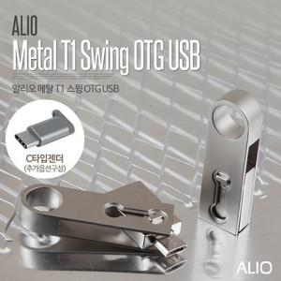

【상세/제작정보】 | ※ 제품특성상 단가 변동이 매우 유동적인 상품으로 주문전 꼭 확인 요청드립니다.

【인쇄/포장옵션】 | 레이저 / 포장지포장

【공급단가】 | 수량 | 100~ | 300~ | 500~ | 1,000~ | 3,000~
*VAT별도 | 8G | 5,250원 | 5,160원 | 5,040원 | 4,910원 | 4,830원
 | 16G | 5,500원 | 5,410원 | 5,280원 | 5,140원 | 5,060원
 | 32G | 6,500원 | 6,390원 | 6,240원 | 6,080원 | 5,970원
 | 64G | 8,250원 | 8,110원 | 7,920원 | 7,720원 | 7,590원

【상품 URL】 | http://www.easy1.co.kr/src/goods_detail.php?gdno=10919

